Disparité régionale
NE PAS MODIFIER. Des listes déroulantes sont liées à ce tableau
Index de référence: 1,00 (Québec) Date: Octobre 2015
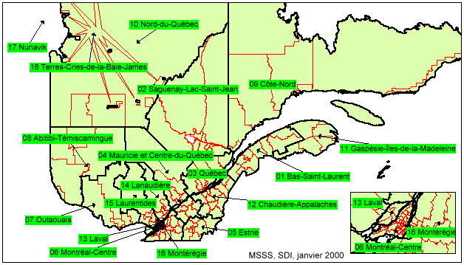

 | RÉGIONS | Taux
 | ---------------------------------------------------------------------------------------
01 | 01 - BAS ST-LAURENT

 | Rivière-du-Loup | 1.05
 | Rimouski | 1.10
 | ---------------------------------------------------------------------------------------
02 | 02 - SAGUENAY - LAC ST-JEAN

 | Saguenay | 1.10
 | Lac St-Jean | 1.10
 | Roberval | 1.10
 | Chicoutimi | 1.10
 | ---------------------------------------------------------------------------------------
03 | 03 - QUÉBEC

 | Québec | 1.00
 | Portneuf | 1.00
 | Charlevoix | 1.00
 | Chaudière | 1.00
 | ---------------------------------------------------------------------------------------
04 | 04 - MAURICIE ET CENTRE DU QUÉBEC

 | Mauricie | 1.00
 | Haute-Mauricie | 1.25
 | La Tuque | 1.10
 | ---------------------------------------------------------------------------------------
05 | 05 - ESTRIE

 | Estrie | 1.00
 | ---------------------------------------------------------------------------------------
06 | 06 - MONTRÉAL-CENTRE

 | Montréal | 1.00
 | ---------------------------------------------------------------------------------------
07 | 07 - OUTAOUAIS

 | Hull | 1.00
 | Labelle | 1.05
 | ---------------------------------------------------------------------------------------
08 | 08 - ABITIBI - TEMISCAMINGUE

 | Abitibi | 1.15
 | Témiscamingue | 1.15
 | ---------------------------------------------------------------------------------------
09 | 09 - COTE-NORD

 | Baie Comeau | 1.35
 | Forestville | 1.35
 | Escoumains | 1.35
 | Sept-Iles | 1.40
 | Baie Comeau | 1.35
 | Fermont | 1.85
 | Havre-Saint-Pierre | 1.50
 | Sans accès routier | 2.50
 | ---------------------------------------------------------------------------------------
10 | 10 - BAIE-JAMES

 | Chibougamau | 1.20
 | Baie-James | 1.60
 | ---------------------------------------------------------------------------------------
11 | 11 - GASPÉSIE ILES-DE-LA-MADELAINE

 | Ste-Anne-des-Monts | 1.25
 | Gaspé | 1.25
 | Bonaventure | 1.25
 | Iles-de-la-Madelaine | 1.60
 | ---------------------------------------------------------------------------------------
12 | 12 - CHAUDIÈRES-APPALACHES

 | Chaudières-Appalaches | 1.00
 | ---------------------------------------------------------------------------------------
13 | 13 - LAVAL

 | Laval | 1.00
 | ---------------------------------------------------------------------------------------
14 | 14 - LANAUDIÈRE

 | Lanaudière | 1.05
 | ---------------------------------------------------------------------------------------
15 | 15 - LAURENTIDES

 | Laurentides | 1.05
 | ---------------------------------------------------------------------------------------
16 | 16 - MONTÉRÉGIE

 | Montérégie | 1.00
 | ---------------------------------------------------------------------------------------
17 | 17 - NUNAVIK

 | Nunavik sans accès routier | 2.50
 | ---------------------------------------------------------------------------------------
18 | 18 - CONSEIL CRI DE LA BAIE JAMES

 | Baie James avec accès routier | 1.60
 | Baie James sans accès routier | 2.50
 | ---------------------------------------------------------------------------------------
 | Fin de la liste

